WSDL-Campos de entrada
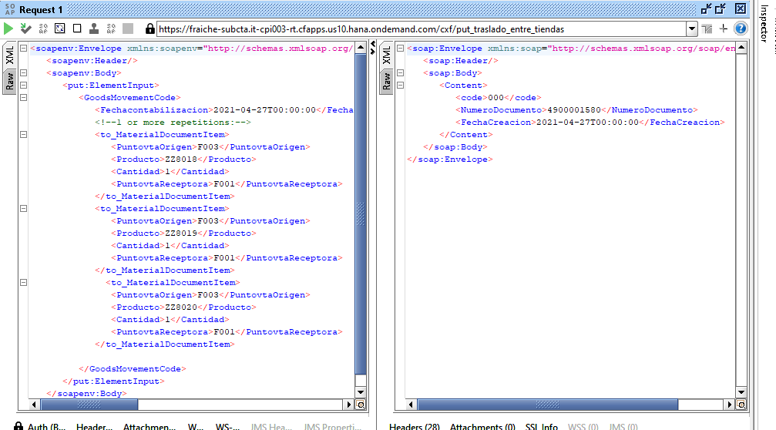
QAS
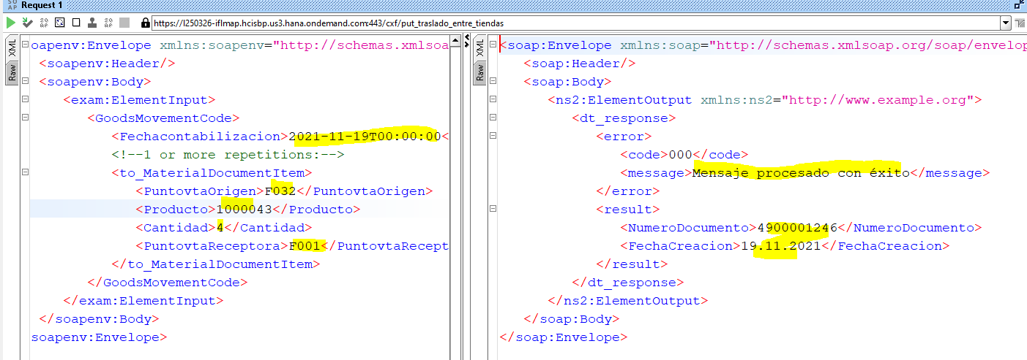

DEV110

WSDL-Campos Respuesta
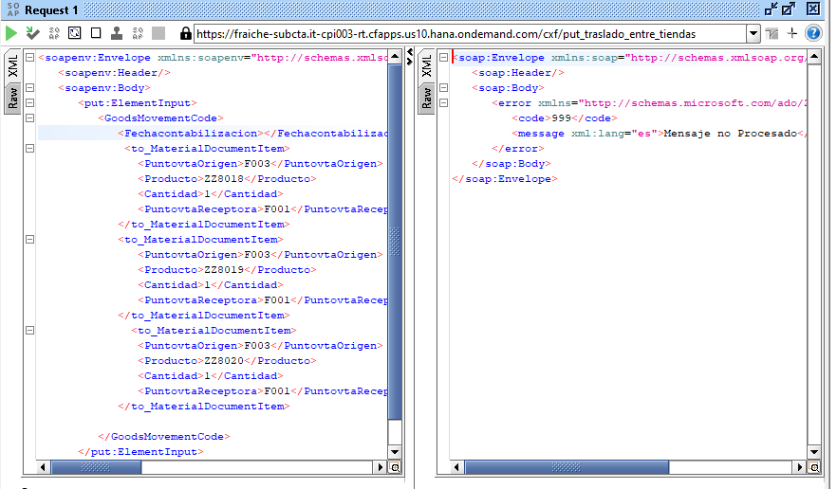
Cuando no coloco un campo obligatorio o su formato correcto

Referencia-Txt
